说明
表格模板使用说明
（本页为说明页，用户使用模板时可删除本页内容）

01
基础操作指南
中文｜宋体
宋体
02
字体说明

· 如何撤销工作表保护？
1、选中对应工作表。
2、点击：「审阅---撤销工作表」保护。

【说明】
模板中使用的字体仅限于个人学习、研究或欣赏目的使用，如需商用请您自行向版权方购买、获取商用版权。

· 如何增加行数？
1、整行选中单元格。
2、右键→插入，输入要增加的行数。（插入列同插入行）

· 预设行数
1、本表预设公式1000行
2、如需增加，选中整行，选中箭头标示绿点向下复制
3、单元格预设有公式，如中间插入时，必须复制由公式行，否则不会自动计算和提取
03
素材说明
图片：
无
素材：
无

· 提示：
1、计算表中A3单元格必须为1，否则自动提取会出现错误
2、单击单元格会出现提示，操作前查看是否可删除和修改

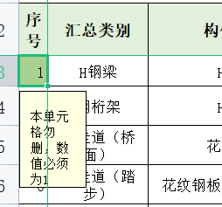

· 提示：
1、计算式中，如需备注，必须是小写英文状态下的符号，备注用中括号[ ]

· 提示：
1、切换页面点击下方工作薄即可

